Worksheet
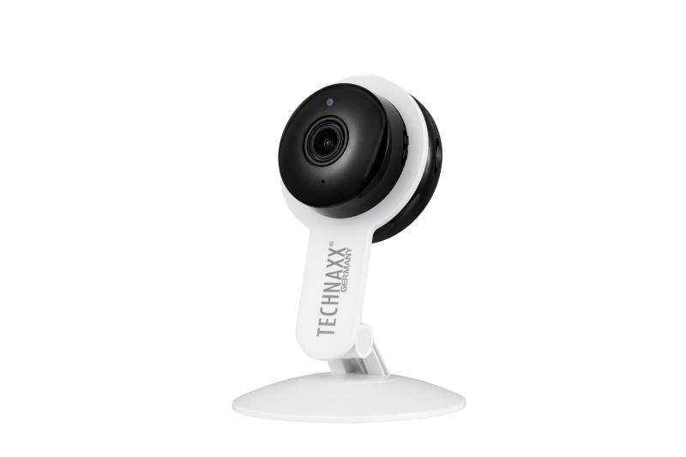
Technaxx Tuya 2MP Wi-Fi IP Kamera TX-339

Artikelnummer | 5321 |  | VE | 50
EAN | 4260358128719 |  | Stück pro Palette | 600
Zollnummer | 85258300 |  | Lagen Pro Palette | 3

Abmessungen - Artikel
Länge(cm) | Breite(cm) | Höhe(cm) | Gewicht(g)
8.1 | 3.5 | 11.6 | 65

Abmessungen - Artikelverpackung
Länge(cm) | Breite(cm) | Höhe(cm) | Leergewicht(g) | Gewicht(g) Artikel+Verpackung
9.5 | 5 | 16.6 | 36 | 165

Abmessungen - VE Karton (Masterkarton)
Länge(cm) | Breite(cm) | Höhe(cm) | Gewicht(g)
48.5 | 29 | 27.5 | 11000

Verpackung - Bestandteile
Rest Zubehör (g) | Papier/Pappe (g) | Styropor (g) | Kunstst. Hohlkörper(g) | Kunstst. Folien(g) | Materialverbunde (g)
21 | 30 | 0 | 0 | 1 | 0

Weiterführende Informationen
Technaxx Reseller Portal

